Eingabedaten
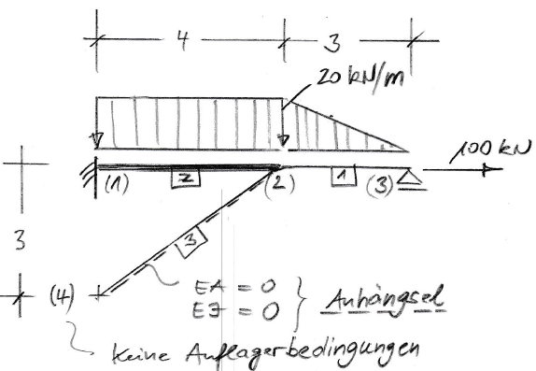
Geometrie- und Stabdaten

Stab | Knoten a | Knoten e | Länge l [m] | EA [kN] | EI [kNm²] | Neigung b°
1 | 2 | 3 | 3 | 60000 | 9000 | 0.000
2 | 1 | 2 | 4 | 80000 | 12000 | 0.000
3 | 4 | 2 | 5 | 0 | 0 | 36.870

Daten für Stablasten (mit Bezug auf lokales KS des jeweiligen Stabes)

Stab | n(a) [kN/m] | n(e) [kN/m] | q(a) [kN/m] | q(e) [kN/m] | T [°C] | Dt/h [°C/m]
1 | 0.00 | 0.00 | 20.00 | 0.00 | 0.00 | 0.00
2 | 0.00 | 0.00 | 20.00 | 20.00 | 0.00 | 0.00
3 | 0.00 | 0.00 | 0.00 | 0.00 | 0.00 | 0.00

Daten für Knotenlasten (Punktlasten mit Bezug auf glob. KS)

Knoten | Fx [kN] | Fz [kN] | My [kNm]
1 | 0.00 | 0.00 | 0.00
2 | 0.00 | 0.00 | 0.00
3 | 100.00 | 0.00 | 0.00
4 | 0.00 | 0.00 | 0.00

Daten für elastische Auflagerbedingungen (mit Bezug auf glob. KS)

Knoten | cu [kN/m] | cw [kN/m] | cphi [kNm/rad]
1 | 0.00 | 0.00 | 0.00
2 | 0.00 | 0.00 | 0.00
3 | 0.00 | 0.00 | 0.00
4 | 0.00 | 0.00 | 0.00

Daten für starre Auflagerbedingungen (mit Bezug auf glob. KS)

Knoten | starr in x ? | starr in z ? | eingespannt ?
1 | 1 | 1 | 1
2 | 0 | 0 | 0
3 | 0 | 1 | 0
4 | 0 | 0 | 0

Daten für Knotenlasten

Knoten | Art | Lastgröße | Kennnummer
2 | 2 | 12 | 5

Daten für feste Auflagerbedingungen |  |  |  | Daten für elastische Auflagerbedingungen

Knoten | Art | Kennnummer |  | Knoten | Art | Feder | Kennnummer
1 | 1 | 1 |  | 3 | 1 | 20000.00 | 7
1 | 2 | 2
1 | 3 | 3
4 | 1 | 10
4 | 2 | 11
4 | 3 | 12

